상품제안서
피크닉 보온보냉가방 시즌1 | 상품코드: S30732

 |  |  |  |  |  |  | 02-713-8555 | www.synergygift.co.kr
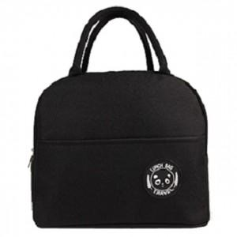

【상세/제작정보】

【인쇄/포장옵션】 | 실크, DTF열전사 / OPP(비닐)

【공급단가】 | 수량 | 100~ | 500~ | 1,000~ | 3,000~ | 5,000~
*VAT별도 | 단가 | 1,430원 | 1,390원 | 1,350원 | 1,280원 | 1,260원

【상품 URL】 | https://www.synergygift.co.kr:443/src/goods_detail.php?gdno=30732

